Накладная-№3
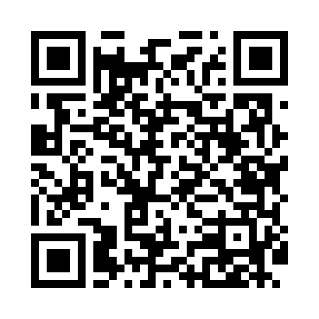
Номер товарно-транспортной накладной: |  |  | Торговый представитель: Саидкулов Абдулазиз Абдумажид угли
Поставщик: Toshkent falcon fly 2 |  |  | Телефон торгового представителя: +998915884575
Дата отгрузки: 19.11.2025 |  |  | Контрагент: Azam aka Namangan
Дата консигнации: |  |  | Адрес:
Доставщик: |  |  | Телефон:
Телефон доставщика:
Время заказа: 19.11.2025 09:26:37
№ | Штрих-код | Название товаров (работ,услуг) | Количество | Количество в кейсе | Цена | Сумма
 |  |  | 23 |  |  | 169.5
1 | 2019187276120 | Лопатка-шпатель кондитерский NX-H005 SV-6-83 | 4 | 4 шт. | 1.30 | 5.20
2 | 6938397012020 | Швабра для мытья пола 739-5053 DB-83-170 | 5 | 5 шт. | 2.20 | 11
3 | 6915785621811 | Швабра с ведром из пластмассы YZ04 XP-18-1 | 2 | 2 шт. | 19 | 38
4 | 9981006035160 | Разделочная доска пластиковая Геливи PE100×60 ×4, 100×60×4 см, XP-35-16 | 1 | 1 коробка | 75 | 75
5 | 6823541213111 | Круглая разделочная доска, из бамбука 34см DB -13-18 | 4 | 4 шт. | 3.70 | 14.80
6 | 6920230013196 | Круглая разделочная доска, из бамбука 38см DB -13-19 | 4 | 4 шт. | 4.50 | 18
7 | 2018254361356 | Пластмас доска+друшлаг SV-31-29 | 3 | 3 шт. | 2.50 | 7.50
Итого: 169.5$|->UZS: 2,118,750.00

